Sheet1
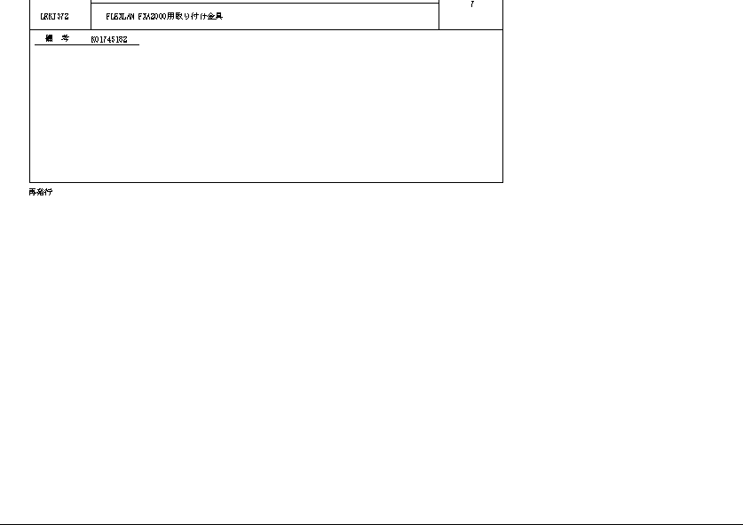
PjWEB→品質管理→ロット８→出力ドキュメント→在庫移動伝票出力.pdf |  | 実行しているプログラムの出力ドキュメント

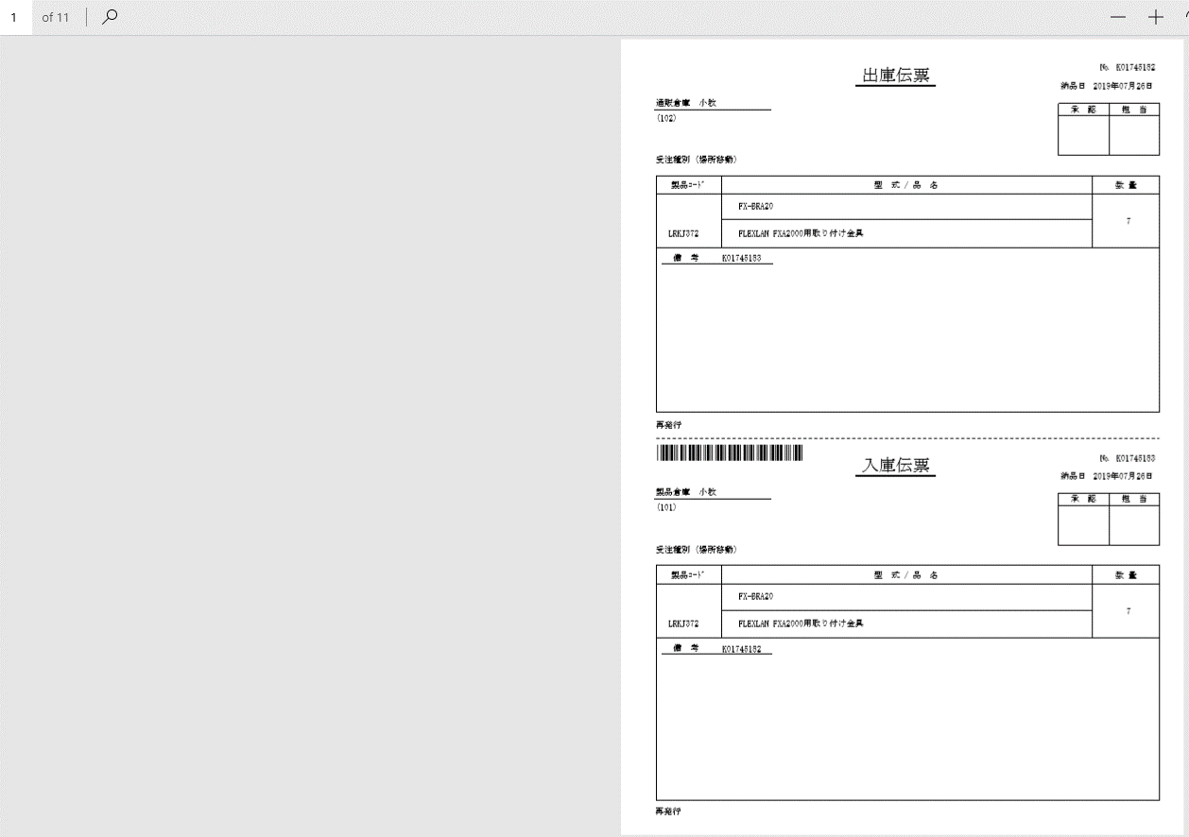
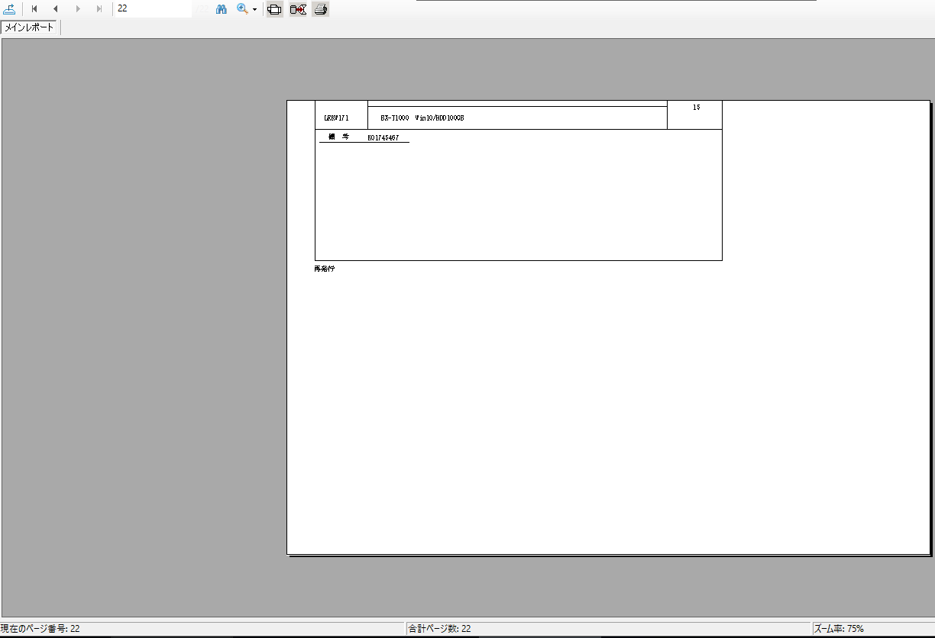

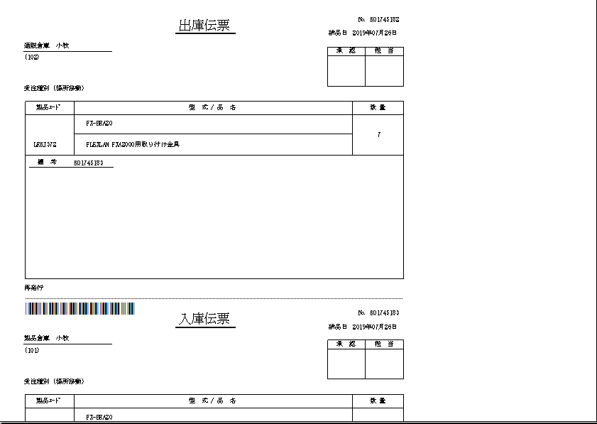
 |  |  | page 1
 | page 1
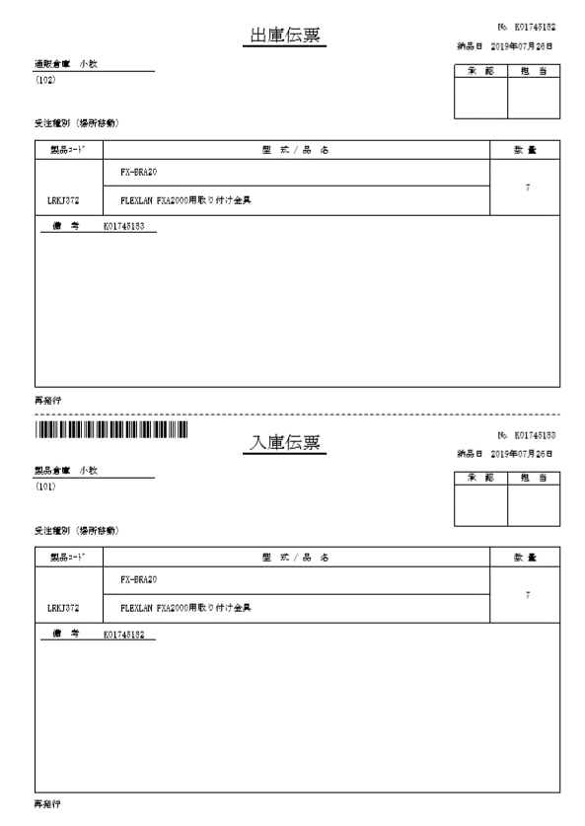

 |  |  | page 2

Sheet2
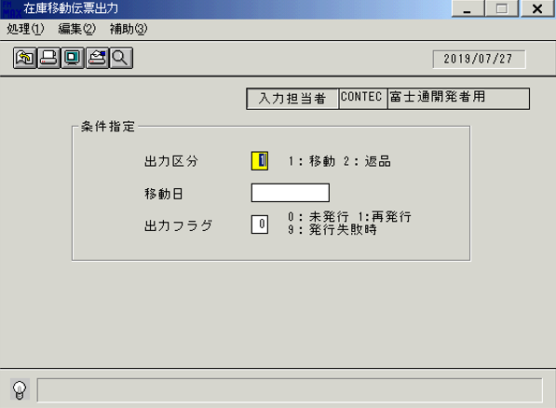
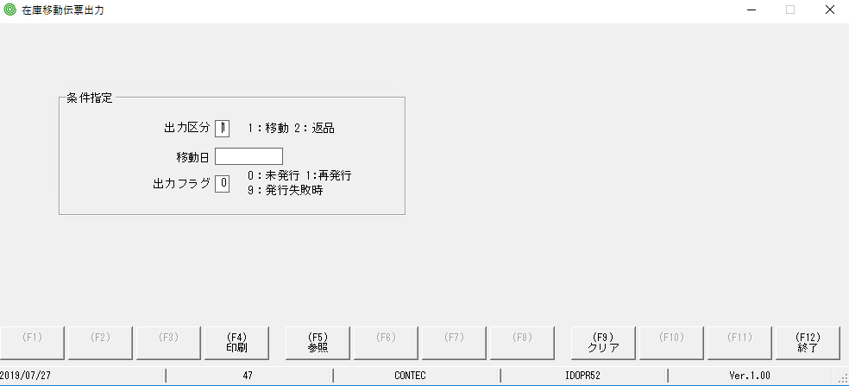

Lỗi: MH lúc đầu ko có focus màu vàng

Sheet3
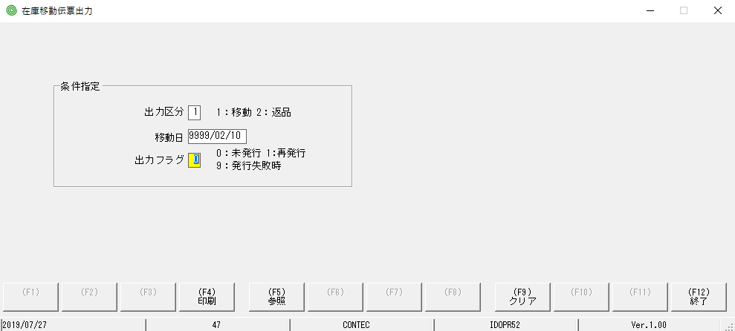

lỗi: nhập năm sai nó ko xử lý check lỗi

